Feuille 1
 | Numéro de groupe et membres | LAICH Mouna - SHEIKH RAKIB - GRANGER Alexis - DONING Alexandra - MBAE Hakim | 1 | Titre du projet | Pot de fleur connecté

ID | Scénario d'un point de vue narratif | Croquis de principe |  |  | Actions | Hardware | Software | Questions | Remarques
1 | Acheter une plante et l'installer dans le pot connecté | 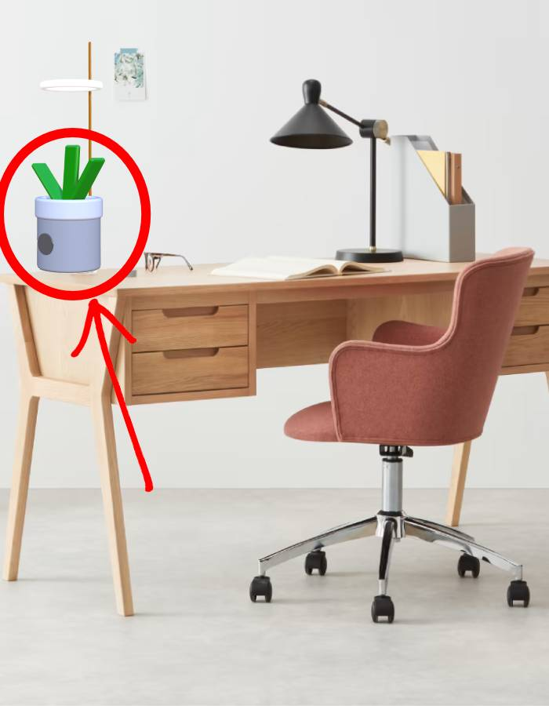 |  |  | - Placer le pot de fleur quelque part d'adapté au développement d'une plante - S'inscrire sur l'application et identifier le pot de fleur connecté | Hardware : Pot connecté (Capteur d'humidité ambuante et du sol, capteur de luminosité, micro-contrôleur qui contôle une pompe pour l'arrosage automatique ainsi qu'une lampe horticole) | démarrage => Démarrage de l'application d'accueil => Choix du pot de fleur dans les alentours. - Si Validation OK (Caractéristiques et besoins de la plante disponibles sur l'application en temps réels) -Si Validation pas ok (Absence de pot de fleur Spooky : Redirection achat de pot de fleur ou assistance client )
2 | Paramètrer l'application liée au pot connecté en fonction de la plante installée | 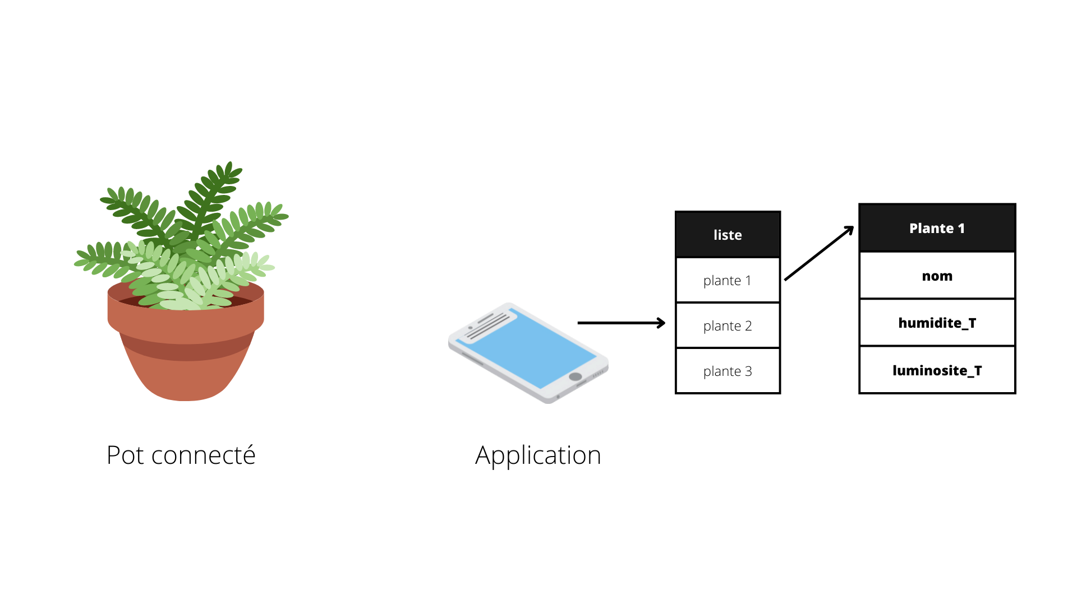 |  |  | - Chercher dans l'application la plante que l'on a installé dans le pot |  | Une liste de plantes avec leurs caractéristiques est proposée à l'utilisateur. Après le choix de la plante, cette dernière s'affiche sur l'écran d'accueil.
3 | Consulter l'application pour consulter le rapport détaillé de sa plante | 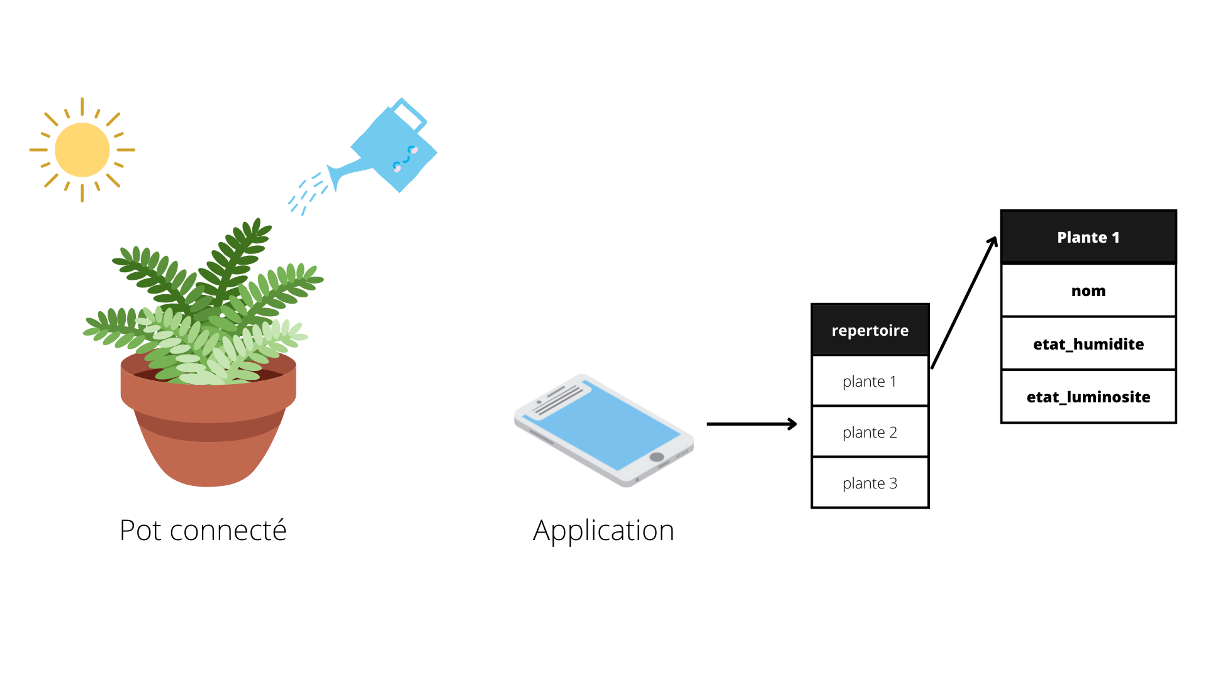 |  |  | - Sélection d'une plante parmi celles enregistrées dans l'application | Capteur d'humidité ambuante et du sol, capteur de luminosité | Un rapport d'état de la plante indique à l'utilisateur si il manque de l'eau, de la lumière ou si tout va bien
4 | Répondre à un besoin de la plante (lumière / eau) | 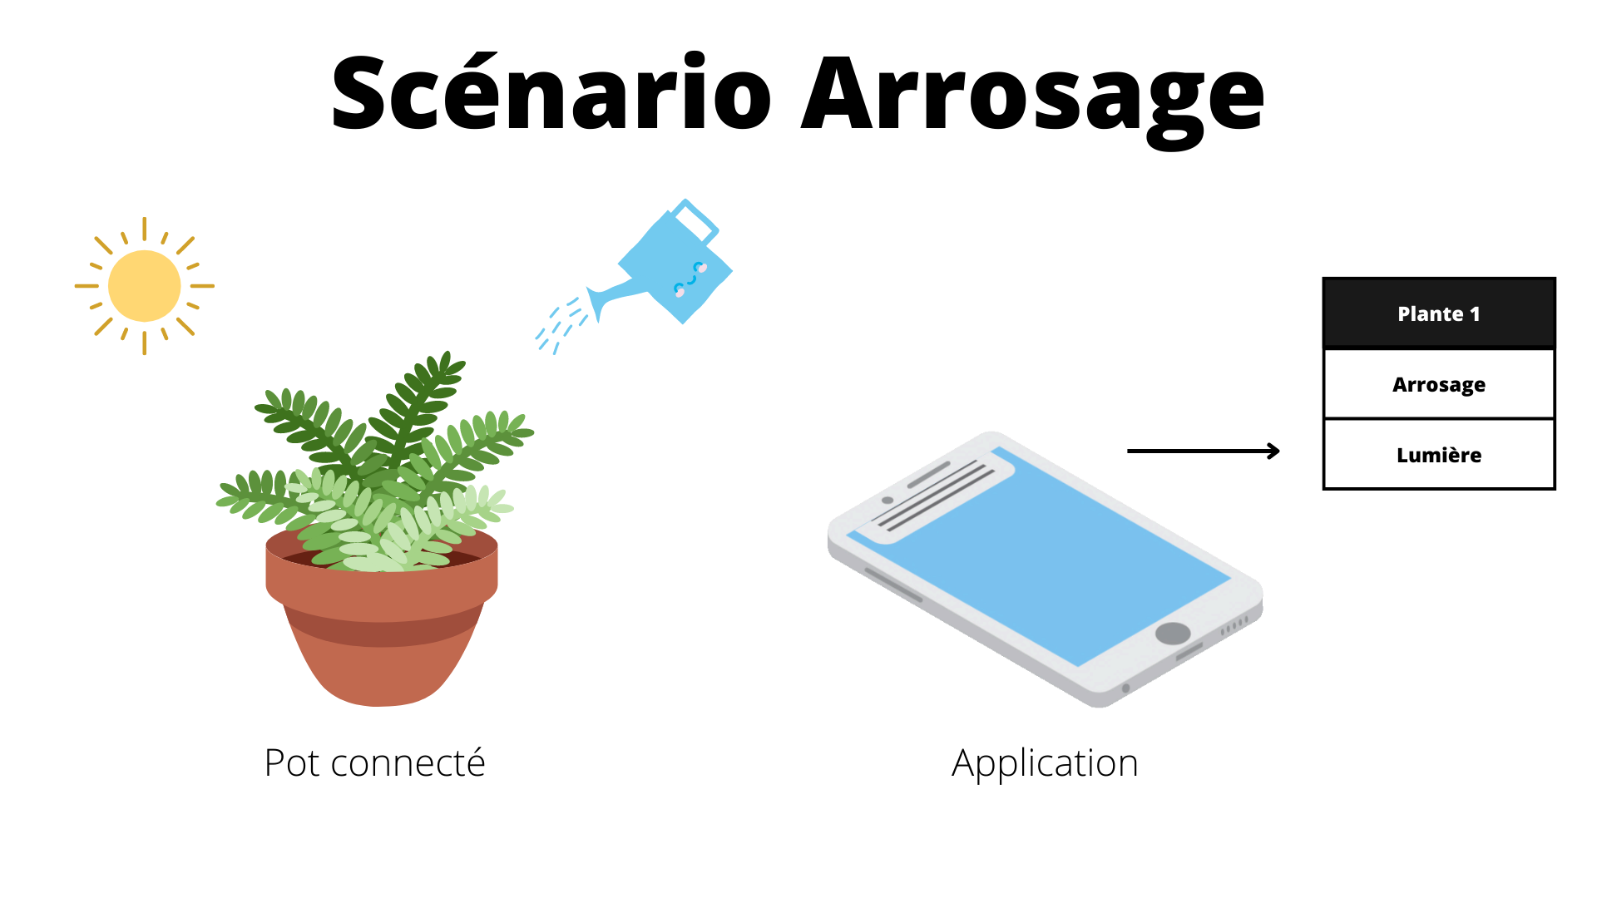 |  |  | - Consulter une plante qui signale un besoin - Cliquer sur le bouton correspondant au besoin | Hardware : micro-contrôleur qui contôle une pompe pour l'arrosage automatique ainsi qu'une lampe horticole | - Arroser la plante et régler les paramètres de luminosité la plante à distance via l'application
5 | 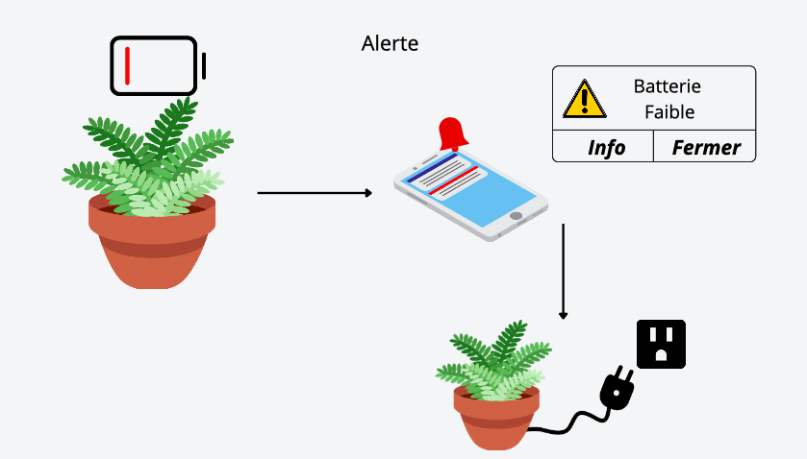 Batterie arrivant au bout de l'autonomie |  |  |  | Remplacement de la batterie par notification de l'application | Hardware : Emplacement avec des connectiques pour brancher la batterie | Supervision du pourcentage de la batterie
6 | Quantité d'eau insuffisante | 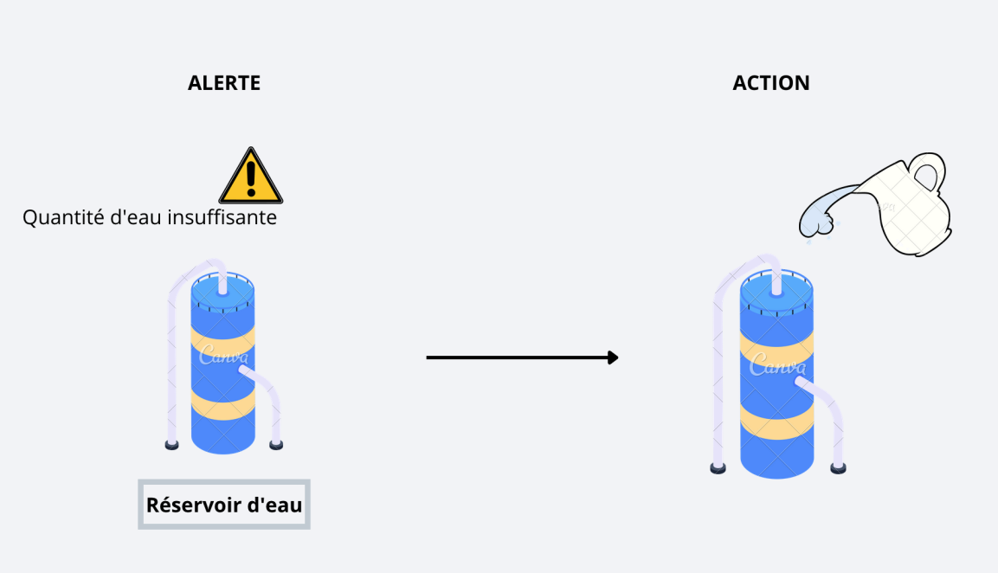 |  |  | Remplir le réservoir d'eau. | Pompe à eau, capteur de la quantité d'eau | - Application : warning, remplir le réservoir d'eau
7 | 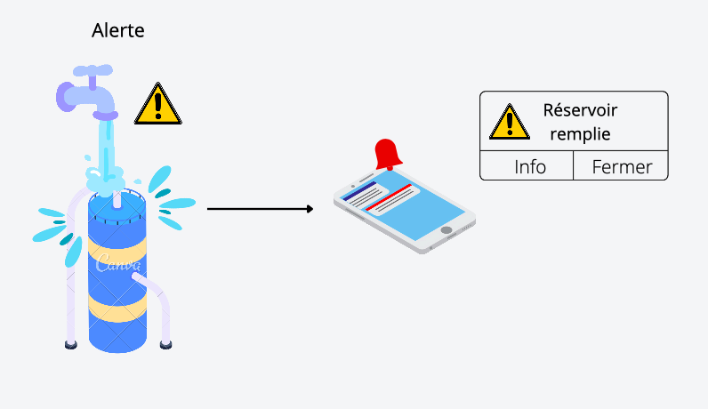 Quantité d'eau supérieur à la quantité maximale de stockage |  |  |  | - Le capteur détecte que l'eau est superieur à la quantité demandée - L'utilisateur reçois une alerte via l'application afin de prevenir que la quantité d'eau est trop élevé | Capteur de la quantité d'eau | - Application : warning, le réservoir d'eau est plein
8 | 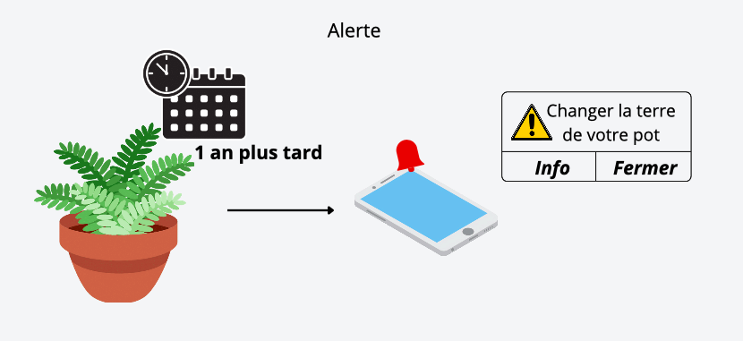 Changer la terre du pot |  |  |  | - Chaque année il vous faudra changer la terre de votre pot - 1 an après avoir enregistrer la plante une notification sera envoyé pour prevenir de changer la terre du pot |  | - Application : warning, changer la terre
9 | Déclarer que la plante est morte | 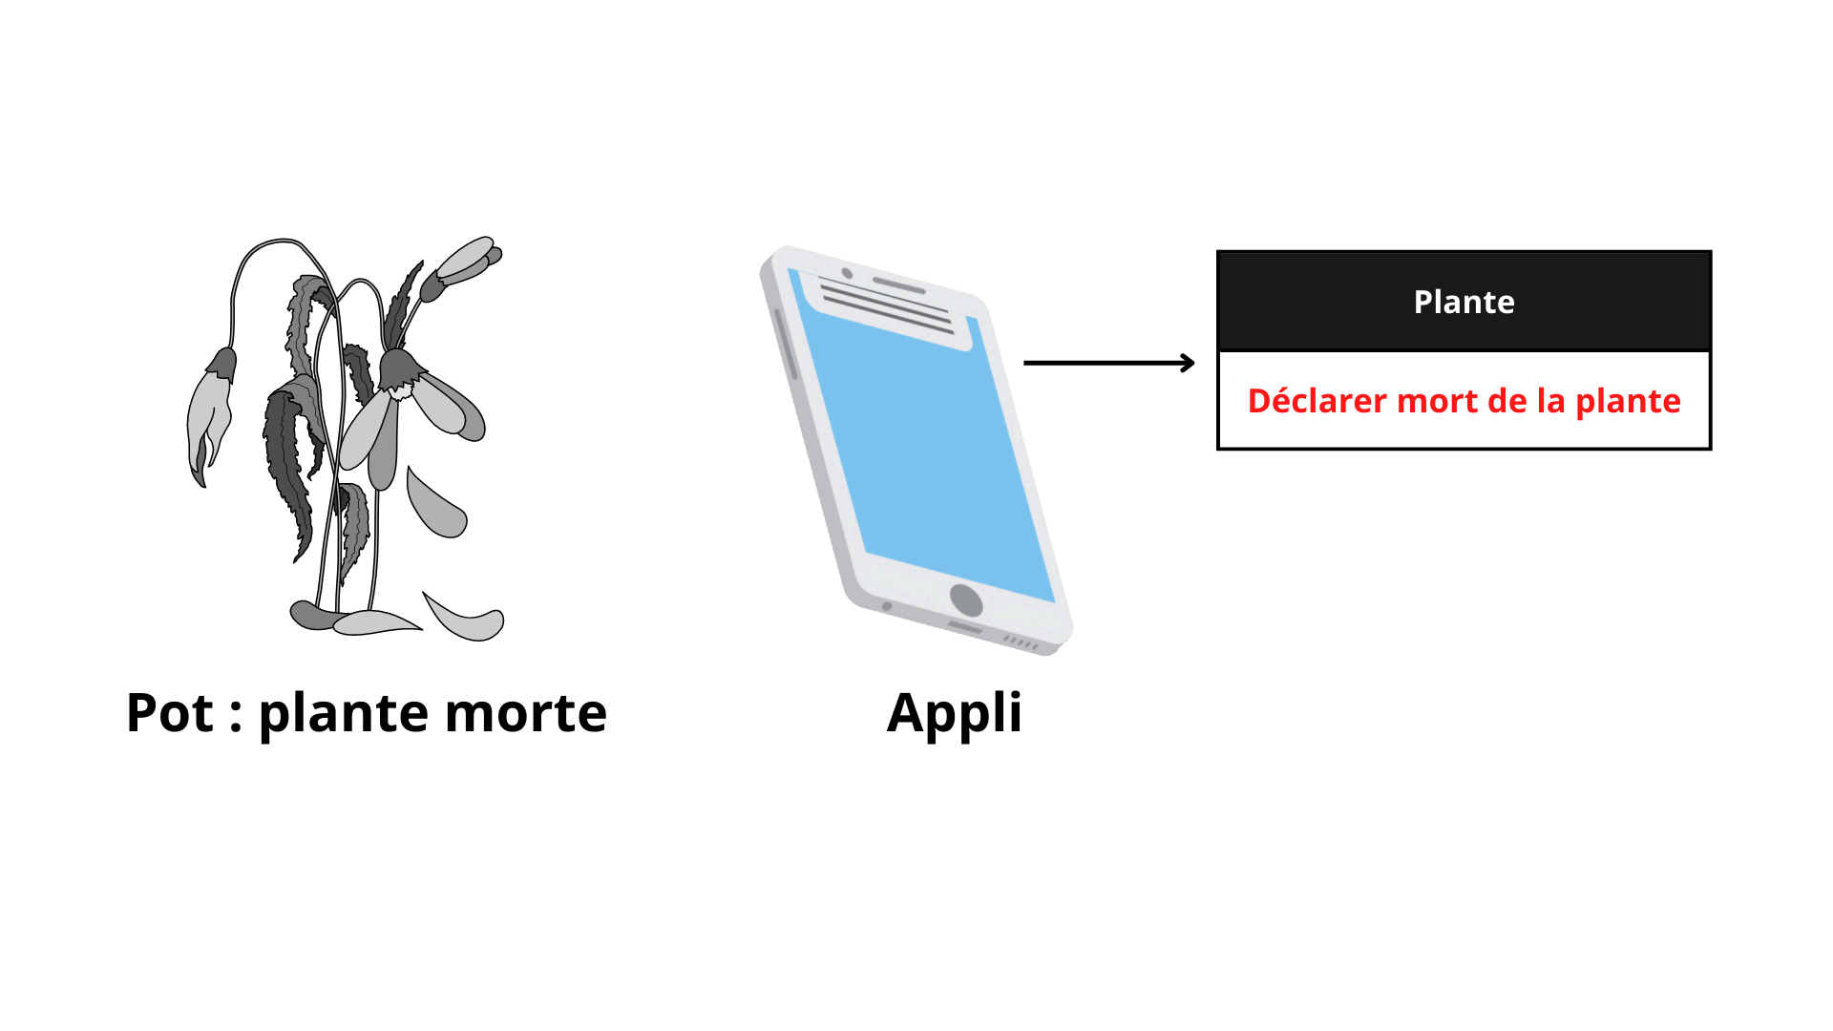 |  |  | - Sur l'application consulter le rapport de la plante présente sur le pot - Dérouler la page jusqu'en bas et cliquer sur le bouton "Plante morte" - L'application vous demandera de confirmer votre choix avant de déclarer la mort de votre plante |  | - Application : renvoie l'historique des états de la plante -Application : Envoie le dossier de la plante dans un dossier "Plante mortes" afin de consulter les données si besoin

